상품제안서
드리온 초고속 100W 랜턴 보조배터리 30000mAh | 상품코드: S41329

 |  |  |  |  |  |  | 02-713-8555 | www.synergygift.co.kr
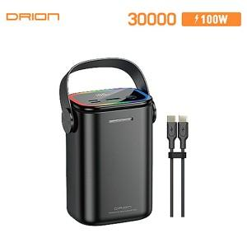

【상세/제작정보】

【인쇄/포장옵션】 | 레이저 / 포장지포장

【공급단가】 | 수량 | 20~ | 50~ | 100~ | 300~ | 500~
*VAT별도 | 단가 | 50,400원 | 47,200원 | 46,000원 | 44,800원 | 44,000원

【상품 URL】 | https://www.synergygift.co.kr:443/src/goods_detail.php?gdno=41329

